Pos 10 - Overbygning
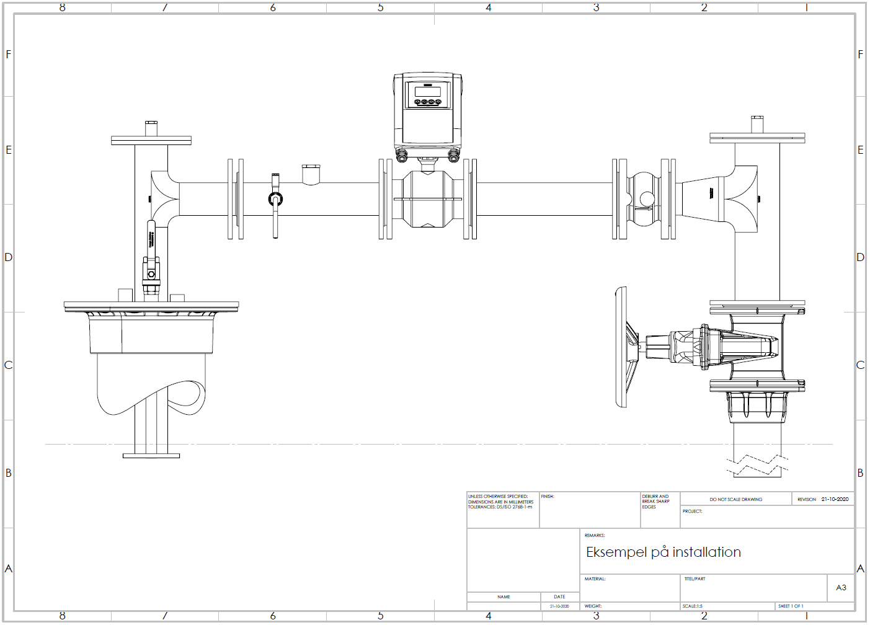
Overbygning
10 | Vedr. overbygning | Mængde | Enhed | kr/enhed | Pris
10.1 | Råvandsstation, inkl. levering og montage |  | stk. |  | 0.00
10.2 | Indvendig installation, inkl. levering og montage |  | stk. |  | 0.00
10.3 | Pumpe og stigrør, inkl. levering og montage |  | stk. |  | 0.00
 | Hovedpost 10 |  | sum |  | 0.00

